Code review
Code class | SinhVien |  |  | Review report
Tác giả code |  | 20DH111921 |  |  | Nội dung review (phân loại) | Error type
Người review |  | 20DH112214 |  |  | Requirement | Missing with req
 |  |  |  |  |  | Wrong with Reg
 |  |  |  |  | Code | wrong coding
 |  |  |  |  |  | Missing code
Dán code review tại đây
 |  |  |  |  |  | Wrong logic
 |  |  |  |  |  | Coding standard

 | namespace _20dh111921_hoanggiabao
 | {
 | class Sinhvien |  |  | stt | Nội dung | Lỗi | Phân loại | Nên là
 | { |  |  | 1 | Tên class và thuộc tính nên tuân theo quy tắc định dạng mã chuẩn. | Tên Class Sinhvien , tên biến Hoten | Coding Standard | SinhVien và hoTen
 | private string sID; |  |  | 2 | Sử dụng HoTen thay vì this.hoTen và đặt tên biến trong Constructor SinhVien là hoten có thể được coi là không tuân theo quy tắc lập trình | tên biến string hoten, Hoten = hoten | Coding Standard | this.hoTen = hoTen
 | private string Hoten; |  |  | 3 | Đặt tên Hoten1 không tuân theo quy tắc định dạng mã chuẩn | Hàm get set họ tên đặt tên là Hoten1 | Coding Standard | Hoten1 = HoTen1
 |  |  | 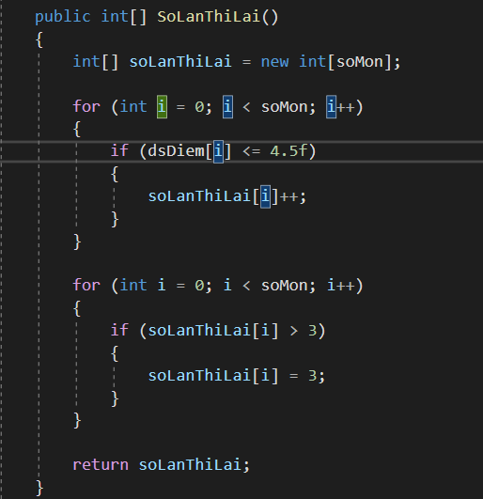 | 4 | Tính số lần thi lại của từng môn | 1. Do không khởi tạo giá trị ban đầu của mảng soLanThiLai, do đó các giá trị ban đầu của mảng này là 0. 2. Trong vòng lặp đầu tiên, ta tăng soLanThiLai[i] lên mỗi khi một môn học có điểm dưới 4.5. Tuy nhiên, vì bài không khởi tạo giá trị ban đầu của mảng soLanThiLai, giá trị ban đầu của nó cho tất cả các môn đều là 0. Do đó, khi ta cố gắng tăng giá trị này, nó sẽ vẫn bằng 0. 3.Sau đó, ta kiểm tra và giới hạn giá trị soLanThiLai[i] để không vượt quá 3. Nhưng vì giá trị ban đầu của mảng soLanThiLai đã là 0, nên giá trị tối đa ta có thể đạt được cho bất kỳ môn học nào cũng là 1 sau khi kiểm tra. | Wrong logic | public int[] SoLanThiLai() { int[] soLanThiLai = new int[soMon]; for (int i = 0; i < soMon; i++) { soLanThiLai[i] = 0; // Khởi tạo giá trị ban đầu là 0 cho môn i } for (int i = 0; i < soMon; i++) { if (dsDiem[i] <= 4.5f) { soLanThiLai[i]++; } } for (int i = 0; i < soMon; i++) { if (soLanThiLai[i] > 3) { soLanThiLai[i] = 3; } } return soLanThiLai; }
 | private string khoa;
 | private string[] dsMon;
 | private float[] dsDiem;
 | private int soMon;

 | public Sinhvien(string sID, string hoten, string khoa, string[] dsMon, float[] dsDiem, int soMon)
 | {
 | this.sID = sID;
 | Hoten = hoten;
 | this.khoa = khoa;
 | this.dsMon = dsMon;
 | this.dsDiem = dsDiem;
 | this.soMon = soMon;
 | }
 | public Sinhvien()
 | {

 | }

 | public string SID { get => sID; set => sID = value; }
 | public string Hoten1 { get => Hoten; set => Hoten = value; }
 | public string Khoa { get => khoa; set => khoa = value; }
 | public string[] DsMon { get => dsMon; set => dsMon = value; }
 | public float[] DsDiem { get => dsDiem; set => dsDiem = value; }
 | public int SoMon { get => soMon; set => soMon = value; }
 | public int SetMon(string mon)
 | {

 | if (soMon >= dsMon.Length)
 | {
 | return 0;
 | }

 | dsMon[soMon] = mon;
 | soMon++;

 | return 1;
 | }
 | public int SetDiem(string mon, float diem)
 | {

 | int index = Array.IndexOf(dsMon, mon);

 | if (index == -1)
 | {
 | return 0;
 | }

 | dsDiem[index] = diem;

 | return 1;
 | }
 | public float TinhDTB()
 | {
 | if (soMon == 0)
 | {
 | return 0.0f;
 | }

 | float tongDiem = 0.0f;

 | for (int i = 0; i < soMon; i++)
 | {
 | tongDiem += dsDiem[i];
 | }

 | return tongDiem / soMon;
 | }
 | public string[] TenMonMax()
 | {
 | if (soMon == 0)
 | {
 | return new string[0];
 | }

 | float diemMax = dsDiem[0];
 | List<string> monHocMax = new List<string>();

 | for (int i = 1; i < soMon; i++)
 | {
 | if (dsDiem[i] > diemMax)
 | {
 | diemMax = dsDiem[i];
 | monHocMax.Clear();
 | }

 | if (dsDiem[i] == diemMax)
 | {
 | monHocMax.Add(dsMon[i]);
 | }
 | }

 | return monHocMax.ToArray();
 | }
 | public string[] TenMonThiLai()
 | {
 | List<string> monHocThiLai = new List<string>();

 | for (int i = 0; i < soMon; i++)
 | {
 | if (dsDiem[i] <= 4.5f)
 | {
 | monHocThiLai.Add(dsMon[i]);
 | }
 | }

 | return monHocThiLai.ToArray();
 | }

 | public int[] SoLanThiLai()
 | {
 | int[] soLanThiLai = new int[soMon];

 | for (int i = 0; i < soMon; i++)
 | {
 | if (dsDiem[i] <= 4.5f)
 | {
 | soLanThiLai[i]++;
 | }
 | }

 | for (int i = 0; i < soMon; i++)
 | {
 | if (soLanThiLai[i] > 3)
 | {
 | soLanThiLai[i] = 3;
 | }
 | }

 | return soLanThiLai;
 | }
 | public bool CheckChuyenNganh()
 | {
 | // Kiểm tra tổng số môn đạt
 | int soMonDat = 0;

 | for (int i = 0; i < soMon; i++)
 | {
 | if (dsDiem[i] >= 5.0f)
 | {
 | soMonDat++;
 | }
 | }

 | if (soMonDat < 5)
 | {
 | return false;
 | }

 | // Kiểm tra điểm trung bình 3 môn cơ sở
 | float diemCacMonCoSo = 0.0f;
 | int soMonCoSo = 0;

 | for (int i = 0; i < soMon; i++)
 | {
 | if (dsMon[i] == "MonChuyenNganh" || dsMon[i] == "ToanRoiRac" || dsMon[i] == "TiengAnh")
 | {
 | diemCacMonCoSo += dsDiem[i];
 | soMonCoSo++;
 | }
 | }

 | if (soMonCoSo < 3)
 | {
 | return false;
 | }

 | float diemTrungBinhCacMonCoSo = diemCacMonCoSo / soMonCoSo;

 | return diemTrungBinhCacMonCoSo >= 5.0f;
 | }

 | }

 | }

